Blad1
BESTELFORMULIER PLANKJES
 |  | 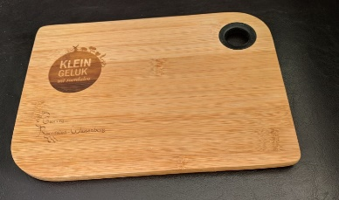 | 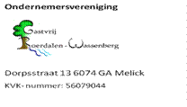
GEGEVENS
 | Naam
 | Adres
 | Postcode
 | Woonplaats
 | Telefoon

Hierbij wil ik een aantal plankjes bestellen.

Aantal: |  | 1 stuks |  |  |  | Bedrag
 | Aantal bestellen: | 6 |  | Prijs per eenheid | € 7.50 | € 45.00

Ik kom de bestelling afhalen. |  |  |  | De secretaris neemt voor een afhaal/bezorg afspraak contact met u op.
 |  |  |  | U ontvangt een factuur van de penningmeester
Ander afleveradres:

 | Adres
 | Postcode
 | Woonplaats

Print het formulier en/of stuur het aan:

E-mail: | info@gastvrijroerdalen-wassenberg.eu

Of adres: | Secretariaat Gastvrij Roerdalen-Wassenberg
 | Dorpsstraat 13
 | 6074 GA Melick

